Негативные проверки
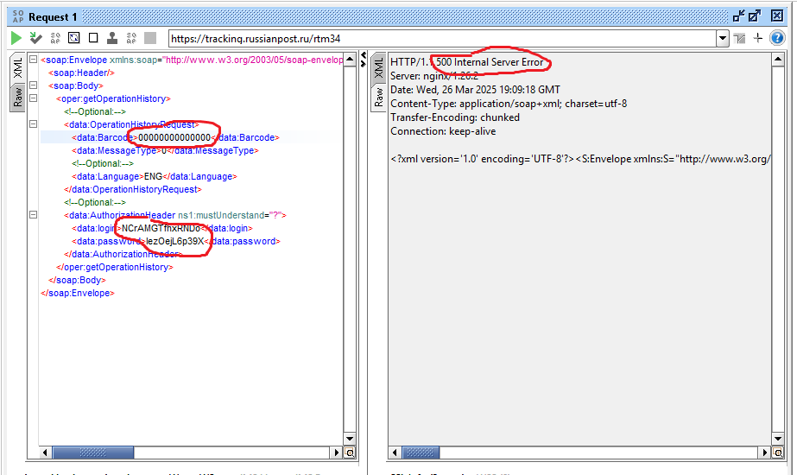
Проверка некорректного трек-номера (Barcode)

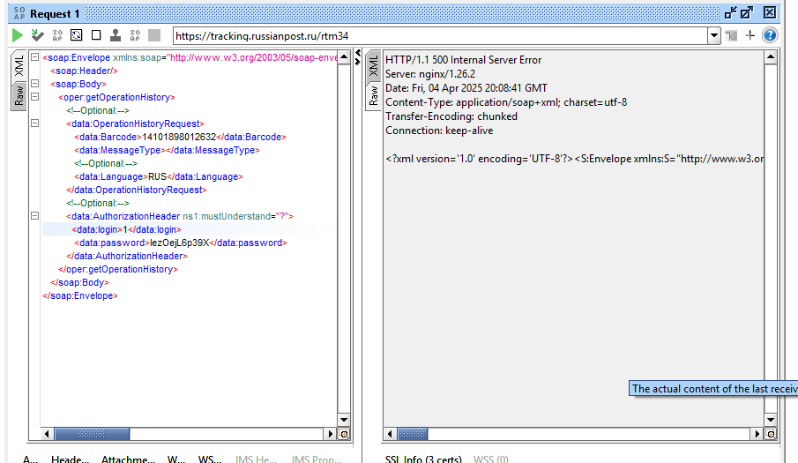
Проверка некорректного логина

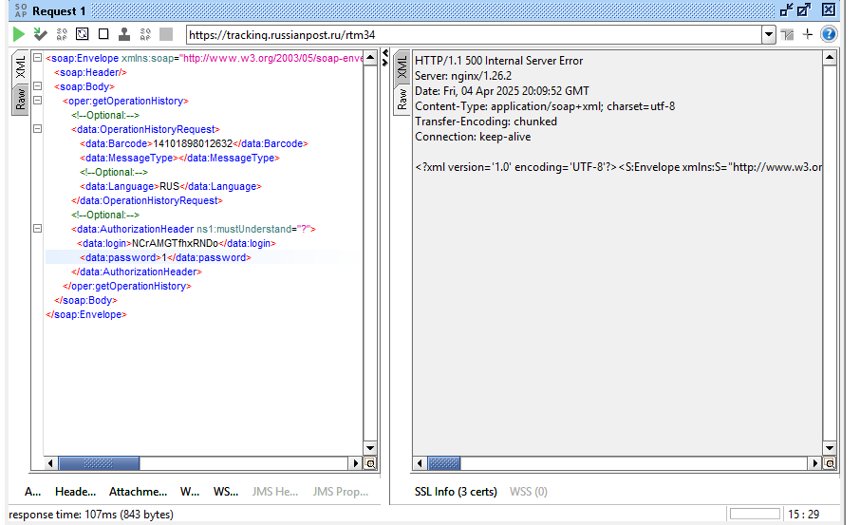
Проверка некорректного пароля

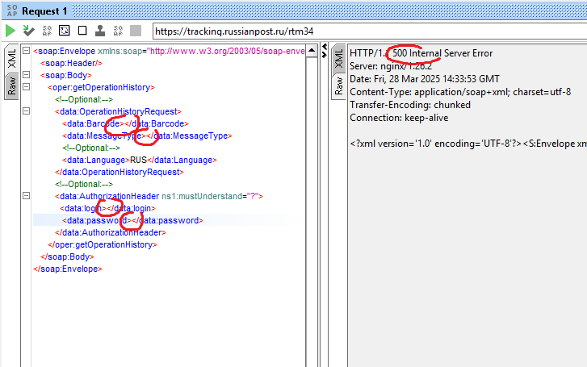
Проверка при не указанных всех обязательных полей

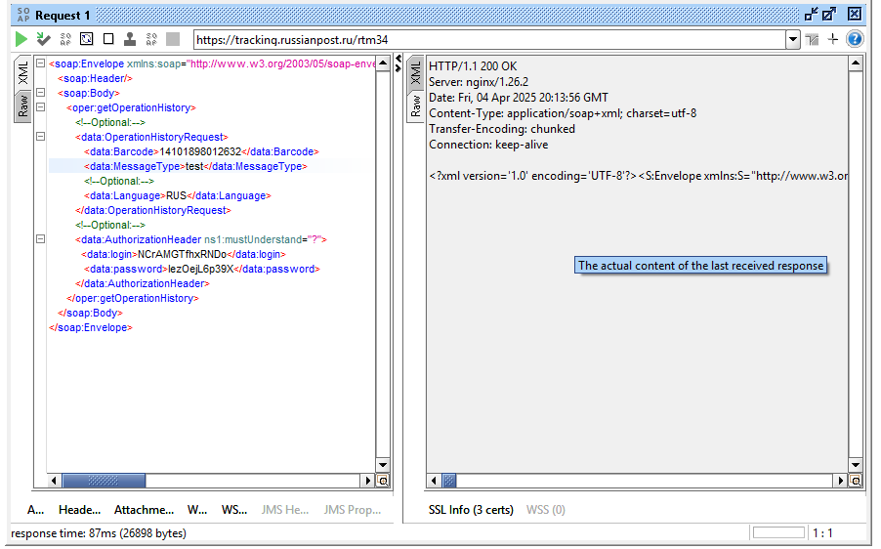
Проверка некорректного значения MessageType | Должно проходить только 0 и 1

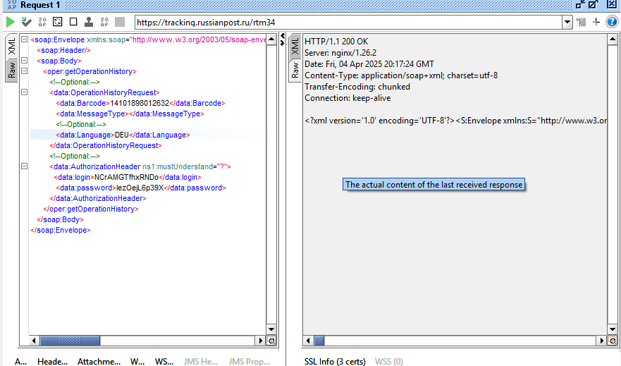
Проверка некорректного значения Language | Должно проходить только RUS и ENG

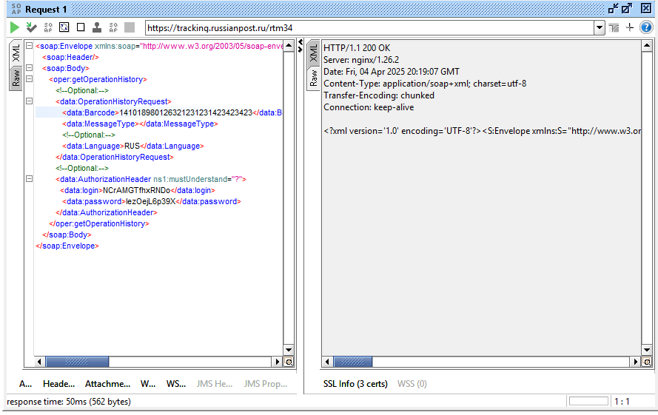
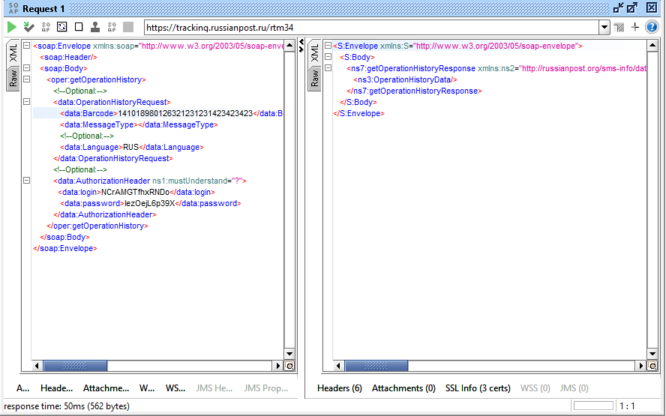
Проверка на превышение допустимых значений Barcode

